Positions
https://developer.mozilla.org/en-US/docs/Web/SVG/Tutorial/Positions

网格
 | 对于所有的元素来说，SVG使用了一个坐标系，或者说是类似于 canvas 使用的 网格系统 。
 | 文档的左上角是点 (0, 0)
 | 或者说，是原点。

 | 定位呢，从左上角开始，以 pixel 进行度量，
 | 正x指向右，
 | 正y指向下。

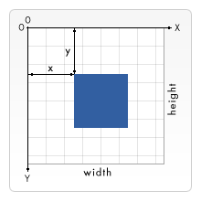

pixels是什么？
 | 基本情况下，SVG文档的 1个像素 ，对应了输出设备，比如屏幕，的1个像素。
 | 但是如果这个行为无法改变，SVG的名字里，也就不会有 sacalable 这个词了。

 | 和 CSS 中的 font size 类似，有绝对和相对，
 | SVG定义了绝对单位（带有二维标识符，如 pt 或 cm）
 | 以及所谓的用户单位，没有标识符，只有数字。

 | 如果不做其它设定，一个用户单位等于一个屏幕单位。
 | 要显式地改变这个行为，SVG中有几个可行方案。
 | 我们从 svg 跟元素开始：

 | 以上定义了一个简单的 SVG 画布，100 x 100 像素。
 | 一个用户单位等于一个屏幕单位。

 | 完整的 SVG 画布是 200px x 200px 。
 | 但是，viewBox 属性定义了画布要展示的部分。
 | 这些 200 x 200 的像素，展示了一个区域，从用户单位 (0, 0) 开始，占据了 100 x 100 的用户单位，
 | 向右向下扩展。
 | 这实际上，在 100 x 100 的单位区域上，进行了放大，让图片的尺寸变成了 2倍。

 | 用户单位到屏幕单位的当前映射，称之为 用户坐标系 。
 | 除了缩放坐标系外，还能旋转，倾斜，翻转。
 | 默认的用户坐标系映射一个用户像素到一个设备像素。
 | 不过，设备可以决定，1个像素到底多大。
 | 特定高宽的 SVG 文件中的长度，比如 in 或 cm，会以一种让他们 1:1 出现在图片上的方式进行计算。

Basic shapes
https://developer.mozilla.org/en-US/docs/Web/SVG/Tutorial/Basic_Shapes

要画大多数 SVG ，可以用一些基础形状。
这些形状的目的都可以顾名思义。
会给定一些属性，来决定它们的位置和尺寸，
但是一个元素引用，很可能会包含更精确，更完整的描述，
以及其它这里没有涵盖的属性。
但是，因为它们在大多数 SVG 文档中使用，有必要做一些介绍。

基础形状
 | 有些形状有点多余，因为它们可以通过其它形状进行创建。
 | 不过它们在这里都是因为想让你更方便。
 | 并使得你的 SVG 文档更短，更可读。

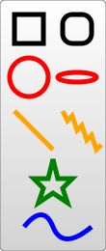

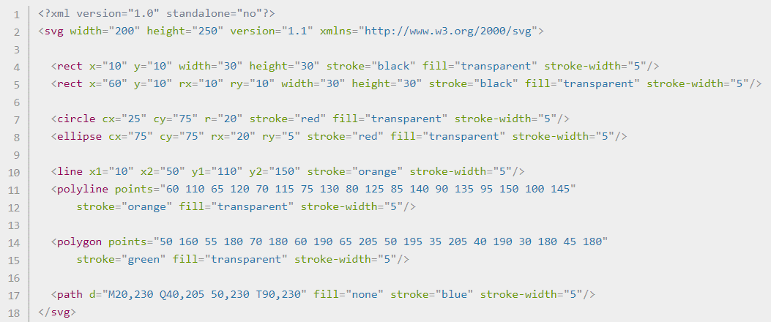

矩形

 | x, y | 左上角的坐标

 | rx, ry | 圆角的半径

圆

 | r | 半径
 | cx, cy | 圆心的坐标

椭圆

 | rx, ry | 椭圆的短轴和长轴

 | cx, cy | 椭圆圆心的坐标

线

 | x1, y1, x2, y2
 |  | 起终点的坐标

折现
 | 由直线组合而来，因为列表会很长，所以所有的点都放在一个属性中。

 | points
 |  | 每个数字由空格，逗号，换行符隔开。
 |  | 每个点包含2个数字，x坐标和y坐标。
 |  | 所以，(0, 0), (1, 1), (2, 2) 可以写成：
 |  | 0 0, 1 1, 2 2

多边形
 | 和折线一样，由多个线段组成，构成一个点列表。
 | 不过多边形中，路径会自动回到第一个点，
 | 创建一个封闭的图形。
 | 矩形是多边形的一种，所以多边形可以用来创建 <rect /> 元素。

 | 比如 0 0, 1 1, 2 2 这个列表，最终图画会是一条从 (2, 2) 到 (0, 0) 的直线。

路径
 | Path可能是 SVG 中最常见的形状。
 | 使用一个 path 元素，你可以画矩形，圆，椭圆，折线，多边形。
 | 基本上，任何其他形状，贝塞尔曲线，二次曲线，
 | 等等。
 | 出于这个原因，path就构成了这个教程的下一部分，
 | 但是现在，仅仅指出，有一个属性用来控制这个形状。

 | d
 |  | 列出了点和其它信息，用来画路径。

Path
https://developer.mozilla.org/en-US/docs/Web/SVG/Tutorial/Paths

你可以通过 path 元素来创建线，曲线，弧线等等。

path 通过把多条直线和曲线组合起来，创建复杂图形。
仅包含直线的复杂图形可以用 折线 来创建。
尽管折线和路径可以创建看起来类似的图形，
但是折线要求许多小的直线来模拟曲线，
并且无法放大到很大的尺寸。

画SVG，需要对 path 有一个很好的理解。
使用 XML 编辑器 或 文本编辑器创建复杂路径是不推荐的。
理解它们如何工作，能够让你辨别并修复SVG中的显示问题。

path 元素的形状通过一个属性 d 来定义。
属性 d 包含了一系列命令，以及命令所使用的参数。

每个命令通过指定一个字母来实例化，比如，创建一个类，命名并定位它。
比如，移动到 坐标 (10, 10) ，
移动到 命令，叫做字母 M。
当解析器运行到这个字母，它知道你要移动到一个点。

所以，要移动到 (10, 10) ，你要使用命令 M 10 10 .
之后，解析器开始读取下一个命令。

所有命令都有2个变种。
大写字母指定了页面上的绝对坐标，
小写字母指定了相对坐标。

比如，从上一个点，向上移动 10px，向左移动 7px。

d属性中的坐标都是无单位的，所以都是用在用户坐标系的。

直线命令
 | Move To

 | M x y
 | m dx dy

 | Line To
 |  | 从当前位置画直线到目的位置
 |  | L x y
 |  | l dx dy

 | 画水平线和垂直线的话，有2个缩写。
 |  | H x
 |  | h dx

 |  | V y
 |  | v dy

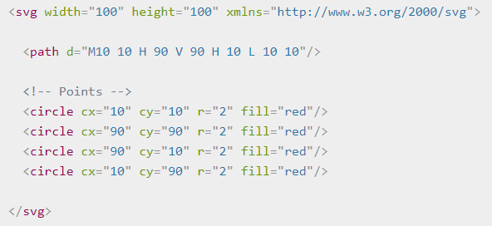

 | 我们可以使用 Close Path 命令，缩短上面的路径声明，
 | 叫做 Z 。
 | 这个命令会从当前位置画一条直线，到 path 的第一个点。
 | 它通常放在一个 path 节点的末尾。
 | 大小写没差。

 | Z
 | z

 | 上面的 path 可以缩短为：

 | 你也可以这些命令的相对形式来画相同的图片。
 | 相对命令使用 小写字母 进行调用，
 | 而不是移动光标到一个具体的坐标，
 | 它们相对上一个位置移动。
 | 比如，因为我们的盒子是 80 x 80，
 | 路径元素可以写成：

曲线
 | 有3个不同的命令可以创建光滑曲线。
 | 其中2个是贝塞尔曲线，
 | 第3个是一个 arc 或者说是 圆 的一部分。

 | 有无数的 贝塞尔曲线，但是只有2个简单的，在 path 元素中：
 | 3次贝塞尔曲线
 |  | C
 | 2次贝塞尔曲线
 |  | Q

 | 3次贝塞尔曲线更复杂。
 | 3次贝塞尔曲线，对于每个点，传入2个控制点。
 | 所以，要创建一个3次贝塞尔曲线，你需要制定3组坐标。

 | 最后一组坐标 (x, y) 是你希望线结束的地方。

 | 另外2组是控制点 (x1, y1) 是曲线起点的控制点，
 | (x2, y2)是终点的控制点。

 | 控制点实质上描述了曲线在每个点的起始坡度。

 | 然后，贝塞尔曲线创建一个平滑的曲线，从你建立的曲线起点坡度转换到终点的坡度。

 | 你可以把几个贝塞尔曲线串在一起，
 | 创建延伸的光滑形状。

